4 Tablica 2 - Graf 2
Tablica 2: Struktura članova OMF-a prema dobi i spolu |  |  |  |  |  |  |  |  |  |  |  |  |  |  |  |  |  | Listopad 2018.
Table 2: Mandatory pension funds members age and gender structure |  |  |  |  |  |  |  |  |  |  |  |  |  |  |  |  |  | October 2018

 | Muškarci Male |  |  | Žene Female |  |  | Ukupno Total |  |  | Mjesečna promjena broja - muškarci Monthly change in number - Male |  |  | Mjesečna promjena broja - žene Monthly change in number - Female |  |  | Ukupna mjesečna promjena Total monthly change
Dob Age | Kategorije / Categories |  |  | Kategorije / Categories |  |  | Kategorije / Categories |  |  | Kategorije / Categories |  |  | Kategorije / Categories |  |  | Kategorije / Categories
 | A | B | C | A | B | C | A | B | C | A | B | C | A | B | C | A | B | C
≤ 18 | 6 | 5,457 | 3 | 5 | 3,445 | 0 | 11 | 8,902 | 3 | 2 | 109 | 0 | 0 | -19 | 0 | 22.22% | 1.02% | 0.00%
19 - 24 | 262 | 104,030 | 125 | 172 | 83,389 | 96 | 434 | 187,419 | 221 | 0 | -8 | 0 | 5 | -265 | 1 | 1.17% | -0.15% | 0.45%
25 - 29 | 436 | 123,459 | 81 | 298 | 114,564 | 99 | 734 | 238,023 | 180 | 8 | 5 | 3 | -1 | -275 | 2 | 0.96% | -0.11% | 2.86%
30 - 34 | 791 | 146,789 | 70 | 428 | 137,795 | 58 | 1,219 | 284,584 | 128 | -3 | -113 | 2 | -2 | -248 | 0 | -0.41% | -0.13% | 1.59%
35 - 39 | 897 | 158,324 | 68 | 385 | 148,064 | 82 | 1,282 | 306,388 | 150 | 11 | 145 | 0 | 6 | 60 | 0 | 1.34% | 0.07% | 0.00%
40 - 44 | 790 | 142,424 | 81 | 406 | 138,792 | 81 | 1,196 | 281,216 | 162 | -3 | 502 | 0 | -5 | 155 | -1 | -0.66% | 0.23% | -0.61%
45 - 49 | 551 | 117,911 | 106 | 275 | 124,257 | 95 | 826 | 242,168 | 201 | 7 | 127 | 1 | 5 | 136 | -3 | 1.47% | 0.11% | -0.99%
50 - 54 | 324 | 111,735 | 134 | 162 | 117,095 | 187 | 486 | 228,830 | 321 | 8 | -62 | -1 | -1 | 221 | 3 | 1.46% | 0.07% | 0.63%
55 - 59 | 0 | 59,709 | 233 | 0 | 48,300 | 8,667 | 0 | 108,009 | 8,900 | -3 | 1,108 | -4 | 0 | 651 | 502 | -100.00% | 1.66% | 5.93%
60 - 64 | 0 | 16 | 12,939 | 0 | 1 | 8,403 | 0 | 17 | 21,342 | 0 | -494 | 679 | 0 | 0 | 180 |  | -96.67% | 4.19%
≥ 65 | 0 | 1 | 521 | 0 | 0 | 290 | 0 | 1 | 811 | 0 | 0 | -14 | 0 | 0 | -14 |  | 0.00% | -3.34%
Ukupno Total | 4,057 | 969,855 | 14,361 | 2,131 | 915,702 | 18,058 | 6,188 | 1,885,557 | 32,419 | 27 | 1,319 | 666 | 7 | 416 | 670 | 0.55% | 0.09% | 4.30%
Sveukupno Total | 988,273 |  |  | 935,891 |  |  | 1,924,164 |  |  | 2,012 |  |  | 1,093 |  |  | 0.16%
Izvor / Source: Regos

Grafikon 2: Dobna i spolna struktura članova OMF-a po kategorijama fondova (A, B i C) |  |  |  |  |  |  |  |  |  |  |  |  | Listopad 2018.
Chart 2: OMF members age and gender structure by funds categories (A, B and C) |  |  |  |  |  |  |  |  |  |  |  |  | October 2018

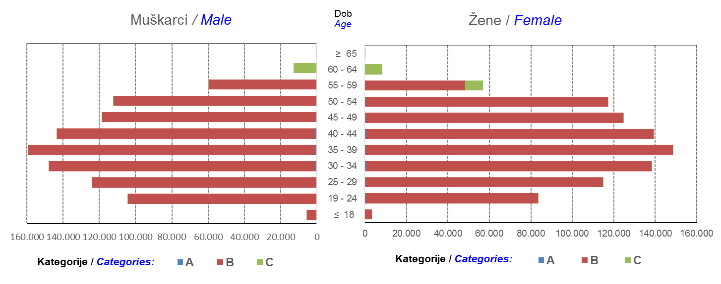

Izvor / Source: Regos
Sadržaj / Contents
 |  |  |  |  |  |  |  |  |  |  |  |  |  |  |  |  |  | stranica/page 4

8 Tablica 9 - Graf 3,4
Tablica 9: Neto imovina OMF-ova |  |  |  |  |  | Listopad 2018.
Table 9: OMFs' net assets |  |  |  |  |  | October 2018
 |  |  |  | u tisućama kuna / in thousand HRK
Obvezni mirovinski fond Mandatory pension fund | Neto imovina OMF-ova / OMFs' net assets
 | Listopad 2018. |  | Rujan 2018. |  | Promjena
 | October 2018 |  | September 2018 |  | Change
 | Iznos | Udjel | Iznos | Udjel | U iznosu | Relativna
 | Amount | Share | Amount | Share | Amount | Relative
AZ OMF kategorije A | 286,072 | 0.29% | 284,840 | 0.29% | 1,232 | 0.43%
AZ OMF kategorije B | 35,450,808 | 36.35% | 35,421,075 | 36.25% | 29,732 | 0.08%
AZ OMF kategorije C | 1,856,157 | 1.90% | 1,831,644 | 1.87% | 24,513 | 1.34%
Svi AZ OMF / All AZ OMF | 37,593,036 | 38.55% | 37,537,559 | 38.41% | 55,478 | 0.15%
Erste Plavi OMF kategorije A | 87,344 | 0.09% | 87,568 | 0.09% | -224 | -0.26%
Erste Plavi OMF kategorije B | 12,877,822 | 13.20% | 12,992,980 | 13.30% | -115,158 | -0.89%
Erste Plavi OMF kategorije C | 506,114 | 0.52% | 501,377 | 0.51% | 4,737 | 0.94%
Svi Erste Plavi OMF / All Erste Plavi OMF | 13,471,279 | 13.81% | 13,581,924 | 13.90% | -110,645 | -0.81%
PBZ/CO OMF kategorije A | 90,328 | 0.09% | 91,541 | 0.09% | -1,213 | -1.33%
PBZ/CO OMF kategorije B | 15,320,622 | 15.71% | 15,437,839 | 15.80% | -117,217 | -0.76%
PBZ/CO OMF kategorije C | 711,251 | 0.73% | 702,080 | 0.72% | 9,171 | 1.31%
Svi PBZ CO OMF / All PBZ CO OMF | 16,122,201 | 16.53% | 16,231,461 | 16.61% | -109,259 | -0.67%
Raiffeisen OMF kategorije A | 185,868 | 0.19% | 186,311 | 0.19% | -443 | -0.24%
Raiffeisen OMF kategorije B | 28,585,161 | 29.31% | 28,640,179 | 29.31% | -55,018 | -0.19%
Raiffeisen OMF kategorije C | 1,564,967 | 1.60% | 1,548,785 | 1.58% | 16,182 | 1.04%
Svi Raiffeisen OMF / All Raiffeisen OMF | 30,335,996 | 31.11% | 30,375,274 | 31.08% | -39,279 | -0.13%
Ukupno kategorija A / Total category A | 649,611 | 0.67% | 650,259 | 0.67% | -648 | -0.10%
Ukupno kategorija B / Total category B | 92,234,413 | 94.58% | 92,492,073 | 94.64% | -257,660 | -0.28%
Ukupno kategorija C / Total category C | 4,638,489 | 4.76% | 4,583,886 | 4.69% | 54,603 | 1.19%
Sveukupno / Total | 97,522,513 | 100.00% | 97,726,218 | 100.00% | -203,705 | -0.21%
Izvor / Source: HANFA

Grafikon 3: Udjeli društava za upravljanje OMF-ovima u ukupnoj neto imovini |  |  |  |  |  | Listopad 2018.
Chart 3: OMFs' management companies share in total net assets |  |  |  |  |  | October 2018

Izvor / Source: HANFA

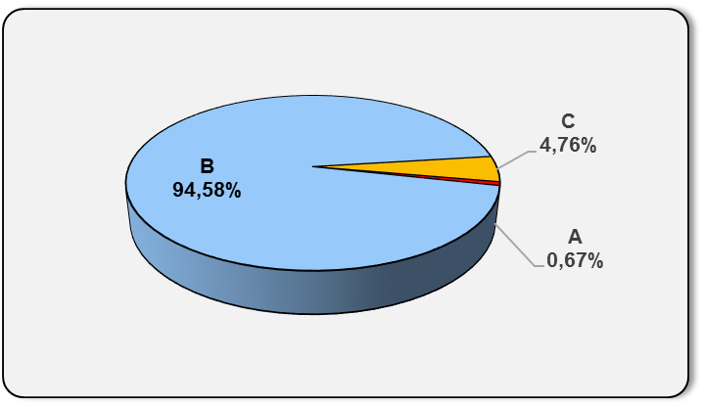
Grafikon 4: Udjeli kategorija A, B i C u ukupnoj neto imovini |  |  |  |  |  | Listopad 2018.
Chart 4: Categories' A, B and C share in total net assets |  |  |  |  |  | October 2018

Izvor / Source: HANFA

Sadržaj / Contents
 |  |  |  |  |  | stranica / page 8

10 Graf 5.1, 5.2, 5.3
Grafikon 5.1: Vrijednosti obračunskih jedinica OMF-ova kategorije A | Listopad 2018.
Chart 5.1: Values of category A OMFs' units of account | October 2018
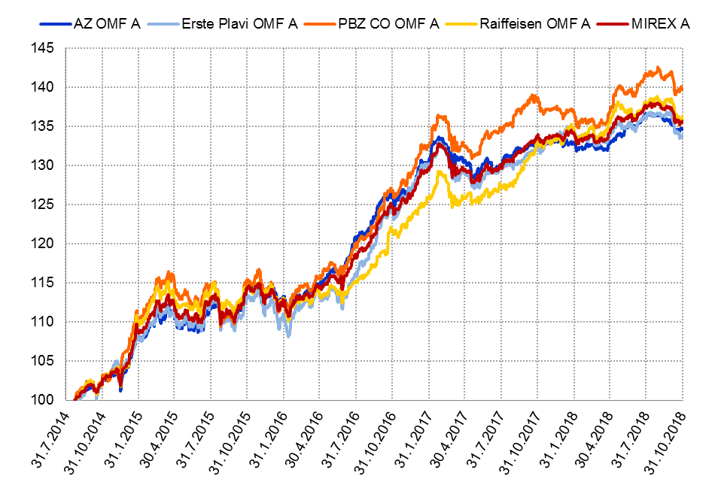

Izvor / Source: HANFA

Grafikon 5.2: Vrijednosti obračunskih jedinica OMF-ova kategorije B
Chart 5.2: Values of category B OMFs' units of account
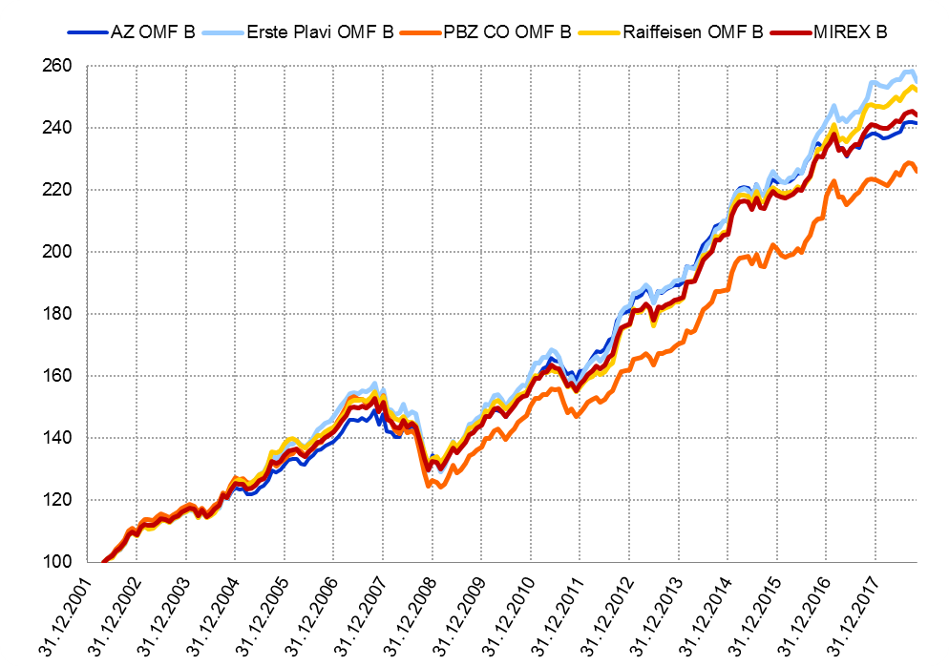

Izvor / Source: HANFA

Grafikon 5.3: Vrijednosti obračunskih jedinica OMF-ova kategorije C
Chart 5.3: Values of category C OMFs' units of account
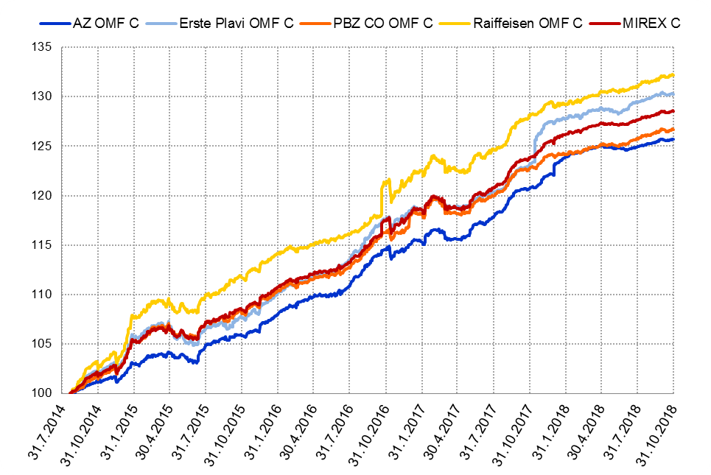

Izvor / Source: HANFA
Sadržaj / Contents
 | stranica / page 10

12 Tablica 13 - Graf 6
Tablica 13: Članstvo ODMF-ova1) |  |  |  |  |  |  |  |  | Listopad 2018.
Table 13: ODMFs' Membership1) |  |  |  |  |  |  |  |  | October 2018

Članstvo / Membership | AZ benefit ODMF | AZ profit ODMF | Croatia osiguranje ODMF | Croatia osiguranje 1000 A ODMF | Croatia osiguranje 1000 C ODMF | Erste Plavi Expert ODMF | Erste Plavi Protect ODMF | Raiffeisen ODMF | Ukupno Total
Početak razdoblja Beginning of the period | 44,213 | 103,355 | 27,370 | 178 | 139 | 21,372 | 26,507 | 65,741 | 288,875
Udjel Share | 15.31% | 35.78% | 9.47% | 0.06% | 0.05% | 7.40% | 9.18% | 22.76% | 100.00%
Novi članovi New members | 710 | 350 | 213 | 30 | 15 | 115 | 363 | 445 | 2,241
Mirovina Retirement | 16 | 26 | 42 | 0 | 0 | 3 | 3 | 38 | 128
Smrt Death | 14 | 7 | 5 | 0 | 0 | 2 | 4 | 3 | 35
Ostalo Other | 197 | 159 | 0 | 0 | 0 | 24 | 256 | 156 | 792
Ukupan prestanak članstva Membership termination total | 227 | 192 | 47 | 0 | 0 | 29 | 263 | 197 | 955
Kraj razdoblja End of the period | 44,696 | 103,513 | 27,536 | 208 | 154 | 21,458 | 26,607 | 65,989 | 290,161
Udjel Share | 15.40% | 35.67% | 9.49% | 0.072% | 0.0531% | 7.40% | 9.17% | 22.74% | 100.00%
Izvor / Source: DMD-ovi / DMDs
1) Preliminarni podaci / Preliminary data

Grafikon 6: Udjel ODMFova u ukupnom broju članova |  |  |  |  |  |  |  |  | Listopad 2018.
Chart 6: ODMFs' shares in total membership |  |  |  |  |  |  |  |  | October 2018
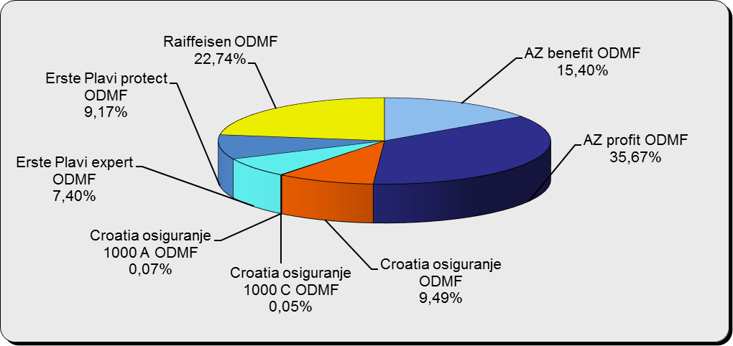

Izvor / Source: DMD-ovi / DMDs

Sadržaj / Contents

 |  |  |  |  |  |  |  |  | stranica / page 12

13 Tablica 14 - Graf 7
Tablica 14: Struktura članova ODMF-a prema dobi i spolu |  |  |  |  |  | KVARTALNI PODACI za: |  |  | RUJAN 2018.
Table 14: Open voluntary pension funds members age and gender structure |  |  |  |  |  | QUARTERLY DATA for: |  |  | SEPTEMBER 2018

 |  | Rujan 2018. |  |  | Lipanj 2018. |  | Kvartalna promjena Quarterly change
 |  | September 2018 |  |  | June 2018 |  | Brojčana / In number |  | Relativna Relative
Dob Age | Muškarci Male | Žene Female | Ukupno Total | Muškarci Male | Žene Female | Ukupno Total | Muškarci Male | Žene Female | Ukupno Total
≤ 18 | 792 | 707 | 1,499 | 881 | 820 | 1,701 | -89 | -113 | -11.88%
19 - 24 | 4,047 | 2,173 | 6,220 | 4,248 | 2,479 | 6,727 | -201 | -306 | -7.54%
25 - 29 | 9,774 | 6,185 | 15,959 | 10,713 | 6,991 | 17,704 | -939 | -806 | -9.86%
30 - 34 | 18,243 | 13,184 | 31,427 | 19,035 | 13,835 | 32,870 | -792 | -651 | -4.39%
35 - 39 | 22,236 | 18,093 | 40,329 | 22,752 | 18,432 | 41,184 | -516 | -339 | -2.08%
40 - 44 | 21,459 | 19,478 | 40,937 | 22,238 | 20,224 | 42,462 | -779 | -746 | -3.59%
45 - 49 | 19,355 | 19,912 | 39,267 | 20,109 | 21,093 | 41,202 | -754 | -1,181 | -4.70%
50 - 59 | 31,011 | 35,124 | 66,135 | 31,591 | 34,643 | 66,234 | -580 | 481 | -0.15%
60 - 69 | 16,238 | 18,261 | 34,499 | 14,191 | 15,958 | 30,149 | 2,047 | 2,303 | 14.43%
70 - 84 | 4,892 | 6,832 | 11,724 | 3994 | 5885 | 9,879 | 898 | 947 | 18.68%
≥ 85 | 335 | 504 | 839 | 289 | 442 | 731 | 46 | 62 | 14.77%
Ukupno Total | 148,382 | 140,453 | 288,835 | 150,041 | 140,802 | 290,843 | -1,659 | -349 | -0.69%
Izvor / Source: DMD-ovi / DMDs

Grafikon 7: Dobna i spolna struktura članova ODMF-a na dan 30. rujna 2018.
Chart 7: ODMF members age and gender structure as at 30 September 2018

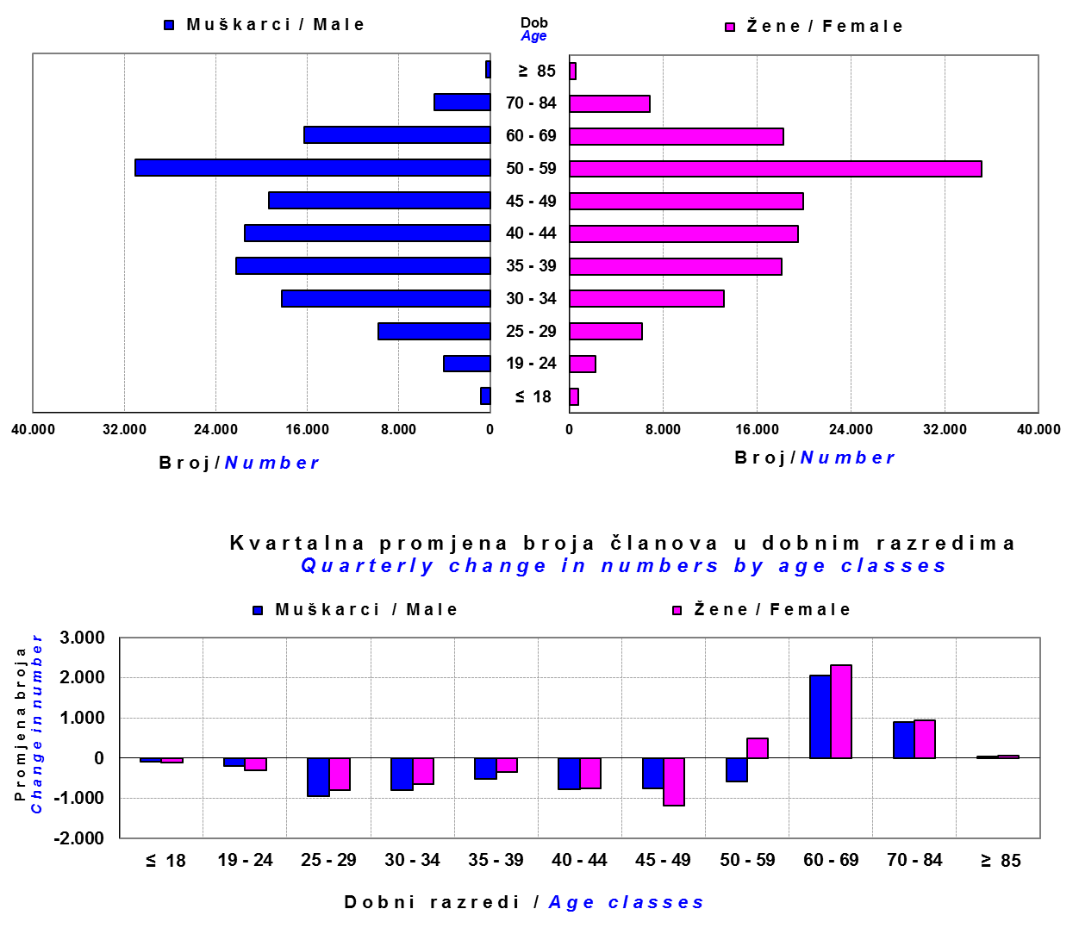

Izvor / Source: DMD-ovi / DMDs

Sadržaj / Contents

 |  |  |  |  |  |  |  |  | stranica/page 13

14 Tablica 15 - Graf 8
Tablica 15: Bruto mirovinski doprinosi uplaćeni ODMF-ovima1) |  |  |  |  | Listopad 2018.
Table 15: Gross pension contributions paid to ODMFs1) |  |  |  |  | October 2018
...
 |  |  |  | u tisućama kuna / in thousand HRK
Raiffeisen ODMF | 9,852 | 8,749 | 12.60% | 1,343,872 | 0.74%
Ukupno / Total | 39,831 | 36,194 | 10.05% | 4,501,428 | 0.89%
Izvor / Source: DMD-ovi / DMDs
1) Bruto doprinosi jednaki su ukupno uplaćenim doprinosima članova dobrovoljnih mirovinskih fondova, prije odbitka naknade DMD-ova od uplaćenih doprinosa.
1) Gross contribution is a contribution paid in by members of a voluntary pension fund which includes DMDs' entry fee.
2) U ukupnim uplatama iskazana su i uplaćena sredstva državnog poticaja.
2) Total net contributions include state subsidies.

Grafikon 8: Mjesečna promjena bruto mirovinskih doprinosa uplaćenih ODMF-ovima |  |  |  |  | Listopad 2018.
Chart 8: Monthly change of gross pension contributions paid to ODMFs |  |  |  |  | October 2018
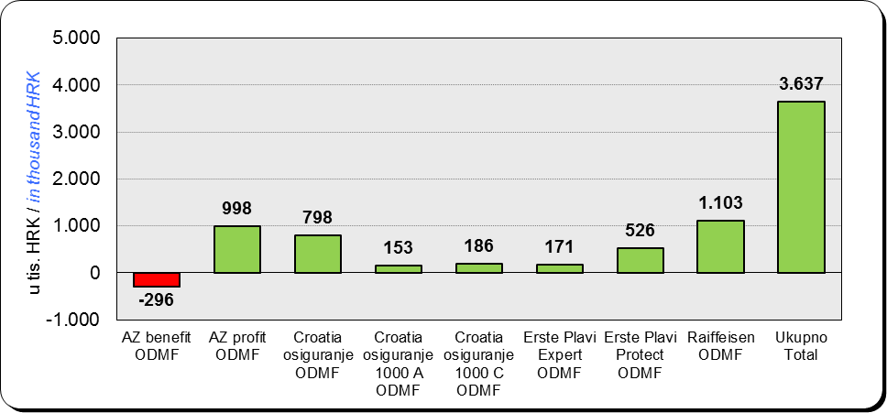

Izvor / Source: DMD-ovi / DMDs

Sadržaj / Contents
...

15 Tablica 16 - Graf 9,10
...
Izvor /Source: HANFA

Grafikon 10: Mjesečna promjena neto imovine ODMF-ova | Listopad 2018.
Chart 10: ODMFs net assets monthly change | October 2018
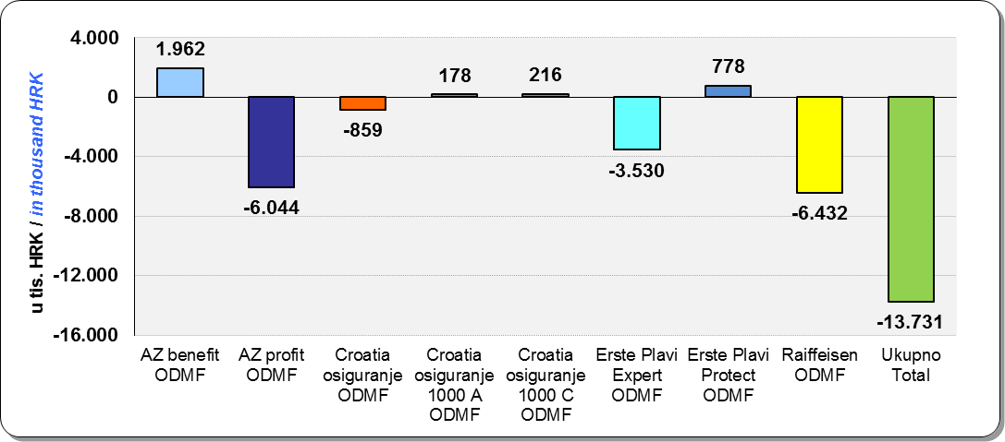

Izvor /Source: HANFA

Sadržaj / Contents
 | stranica / page 15

19 Tablica 20 - Graf 11
...
 |  | Rujan 2018. |  |  | Lipanj 2018. |  | Kvartalna promjena Quarterly change
60 - 69 | 1,796 | 984 | 2,780 | 1,436 | 794 | 2,230 | 360 | 190 | 24.66%
70 - 84 | 128 | 62 | 190 | 120 | 31 | 151 | 8 | 31 | 25.83%
≥ 85 | 0 | 1 | 1 | 0 | 1 | 1 | 0 | 0 | 0.00%
Ukupno Total | 20,875 | 18,201 | 39,076 | 16,074 | 14,366 | 30,440 | 4,801 | 3,835 | 28.37%
Izvor / Source: DMD-ovi / DMDs

Grafikon 11: Dobna i spolna struktura članova ZDMF- ova na dan 30. rujna 2018.
Chart 11: ZDMF members age and gender structure as at 30 September 2018

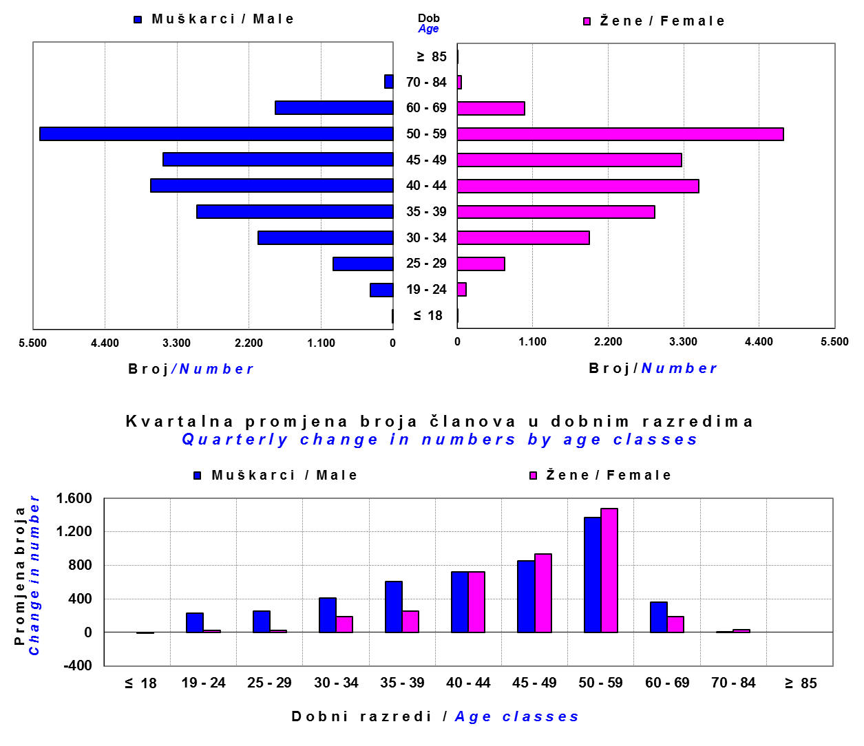

Izvor / Source: DMD-ovi / DMDs

Sadržaj / Contents

 |  |  |  |  |  |  |  |  | stranica / page 19

20 Tablica 21 - Graf 12
...
Dobrovoljno mirovinsko društvo Voluntary pension fund management company | Zatvoreni dobrovoljni mirovinski fond Closed voluntary pension fund | Cijene udjela ZDMF-ova ZDMFs' unit prices |  | Prinosi ZDMF-ova / ZDMFs' rates of return
Raiffeisen d.d. | ZDMF T-HT | 231.5767 | 233.6086 | -0.87% | 0.31% | 2.06% | 2.20% | 7.33% | 20.12.2006.
Izvor / Source: HANFA

Grafikon 12: Mjesečni prinosi ZDMF-ova |  |  |  |  |  |  |  |  | Listopad 2018.
Chart 12: ZDMF monthly rates of return |  |  |  |  |  |  |  |  | October 2018

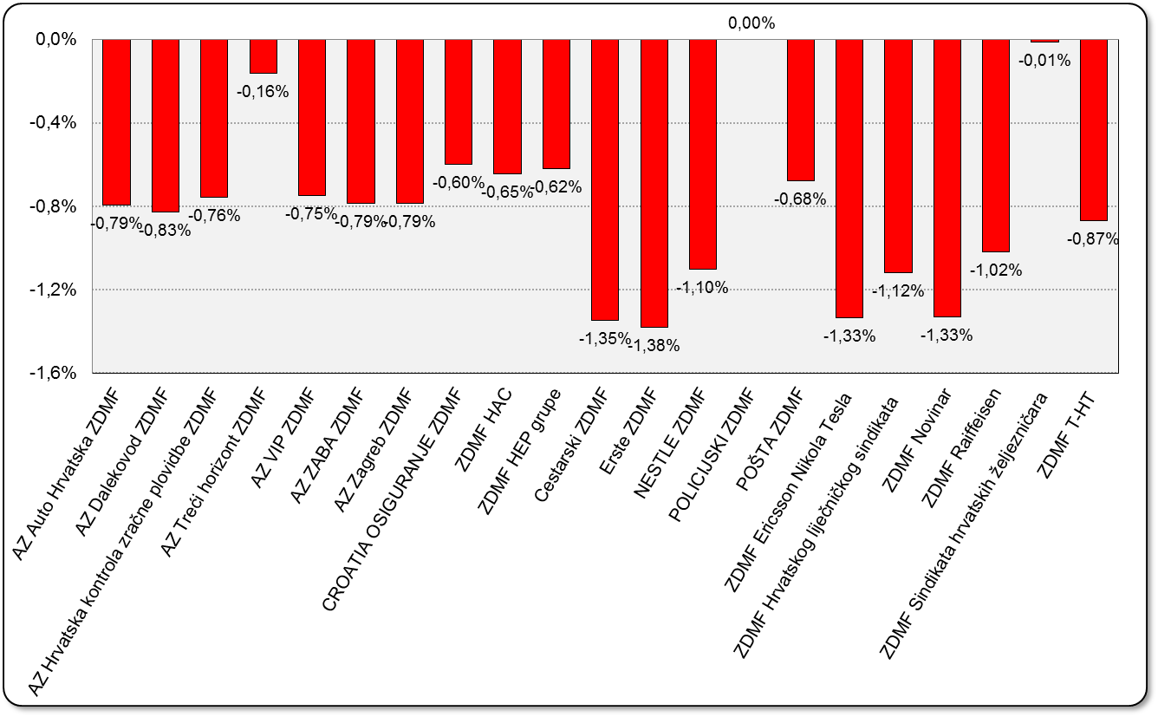

Izvor / Source: HANFA

Sadržaj / Contents

 |  |  |  |  |  |  |  |  | stranica / page 20

21 Tablica 22,23 - Graf 13,14
...
 |  |  | Izvor / Source: HANFA

Tablica 23: Broj korisnika i broj ugovora u zadnjih godinu dana |  |  | Grafikon 14: Broj korisnika i broj ugovora u zadnjih godinu dana | Kvartalni podaci Quarterly data
Table 23: Number of pensioners and contracts over the past year |  |  | Chart 14: Number of pensioners and contracts over the past year
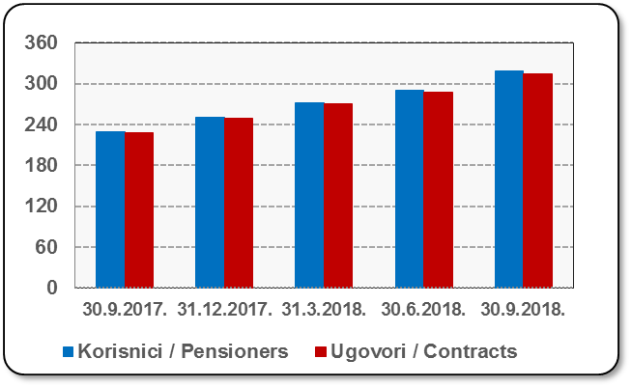
Mjesec Month | Korisnici Pensioners | Ugovori Contracts
30.9.2017. | 230 | 228
31.12.2017. | 251 | 249
31.3.2018. | 272 | 270
30.6.2018. | 290 | 287
30.9.2018. | 318 | 315
Izvor / Source: HANFA

 |  |  | Izvor / Source: HANFA

Sadržaj / Contents
...

22 Tablica 24,25 - Graf 15,16
...
 |  |  | Izvor / Source: HANFA

Tablica 25: Broj korisnika i broj ugovora u zadnjih godinu dana |  |  | Grafikon 16: Broj korisnika i broj ugovora u zadnjih godinu dana | Kvartalni podaci Quarterly data
Table 25: Number of pensioners and contracts over the past year |  |  | Chart 16: Number of pensioners and contracts over the past year
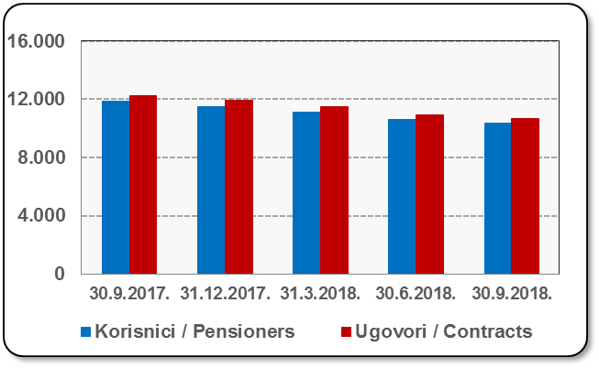
Mjesec Month | Korisnici Pensioners | Ugovori Contracts
30.9.2017. | 11,842 | 12,255
31.12.2017. | 11,521 | 11,909
31.3.2018. | 11,104 | 11,464
30.6.2018. | 10,609 | 10,932
30.9.2018. | 10,338 | 10,646
Izvor / Source: HANFA

 |  |  | Izvor / Source: HANFA

Sadržaj / Contents
...

24 Tablica 27 - Graf 17
...
 | * u tisućama kuna / in thousand HRK
23 | Životna osiguranja kod kojih osiguranik na sebe preuzima investicijski rizik Assurance/insurance linked with units of investment funds - unit-linked | 52,788 | 404,989 | 3,855 | 191,247
24 | Tontine Tontine | - | - | - | -
25 | Osiguranje s kapitalizacijom isplate Assurance with paid-up sum assured | - | - | - | -
 | UKUPNO (neživotna osiguranja, vrste 01 - 18) TOTAL (non-life insurance, lines 01 -18) | 7,600,649 | 5,715,263 | 3,432,819 | 2,635,564
 | UKUPNO (životna osiguranja, vrste 19 - 25) TOTAL (life assurance 19 - 25) | 1,498,106 | 2,636,699 | 50,549 | 1,862,874
 | UKUPNO / TOTAL | 9,098,755 | 8,351,962 | 3,483,368 | 4,498,438
Izvor / Source: HANFA

Grafikon 17: Udio bruto zaračunate premije po vrstama osiguranja
Chart 17: Gross Written Premium by Line of Insurance
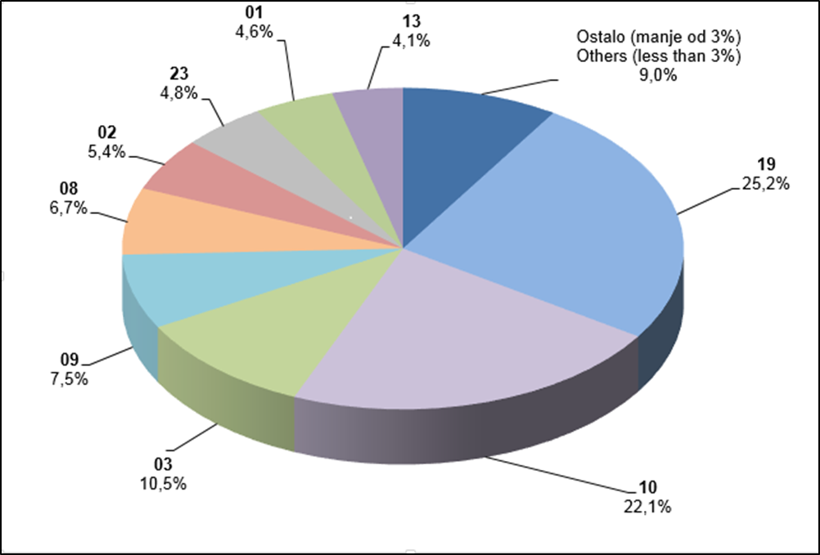

Izvor / Source: HANFA

Sadržaj / Contents
...

25 Graf 18
Grafikon 18: Udio zaračunate bruto premije i likvidiranih šteta po društvima za osiguranje po vrstama osiguranja za period od 1. siječnja do 31. listopada 2018.
Chart 18: Share of written premium and claims settled per line of insurances for the period 1 January - 31 October 2018
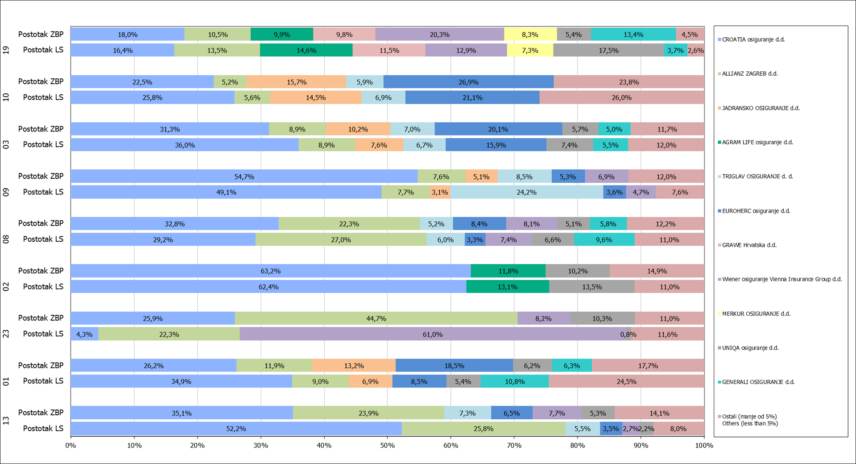

Izvor / Source: HANFA

Napomena: Grafikon prikazuje društva za osiguranje sa zaračunatom bruto premijom većom od 5% ukupne zaračunate bruto premije u promatranoj vrsti osiguranja.
Grafikon prikazuje samo vrste osiguranja sa zaračunatom bruto premijom većom od 3% ukupne zaračunate bruto premije tržišta osiguranja u RH.
Kratice ZBP i LŠ redom predstavljaju zaračunatu bruto premijiu i likvidirane štete

Note:The chart represents insurance companies with written premium greater then 5% of total written premium of the presented line of insurance.
Chart represents lines of insurance with written premium greater then 3% of total written premium of Croatian insurance market.
Abbreviations ZBP and LŠ stands for written premium and claims settled respectively.

Vrste osiguranja / line of insurance:
...

